设计辅助系统流程图
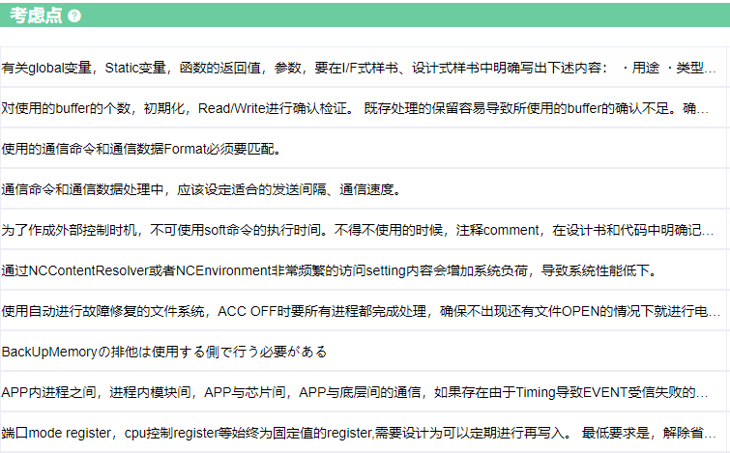
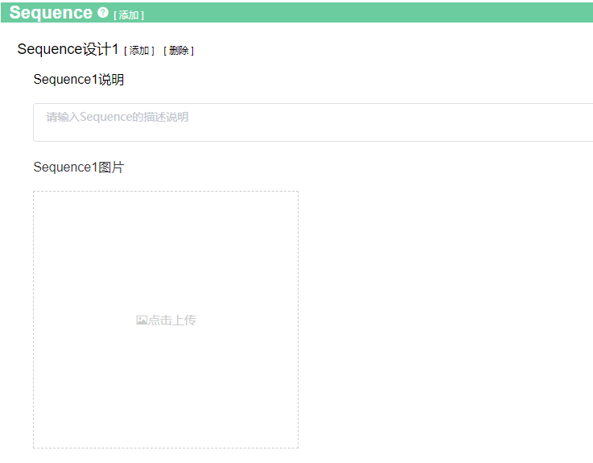
设计 | 影响范围确认 |  |  |  |  | 设计修改
1. UseCase设计 |  | 3. 场景选择 | 4. 影响范围确认DRBFM |  |  |  | 5. 影响确认结果反应到Sequence中
 |  |  | 行title 为考虑点总结出来的担心点
 |  |  | 列title 为场景选择中选出来的变更点变化点
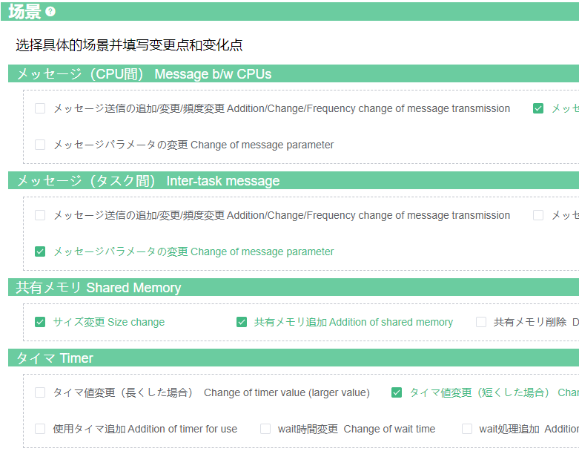
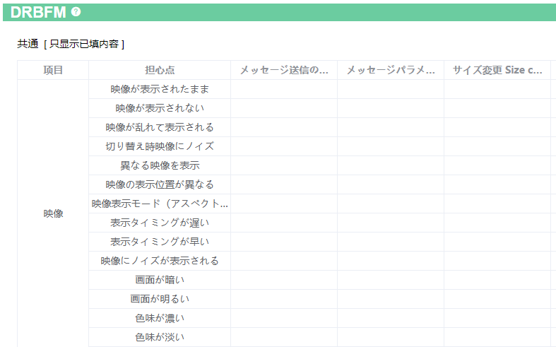
根据选定的场景筛选出影响范围确认用担心点

2. Sequence设计
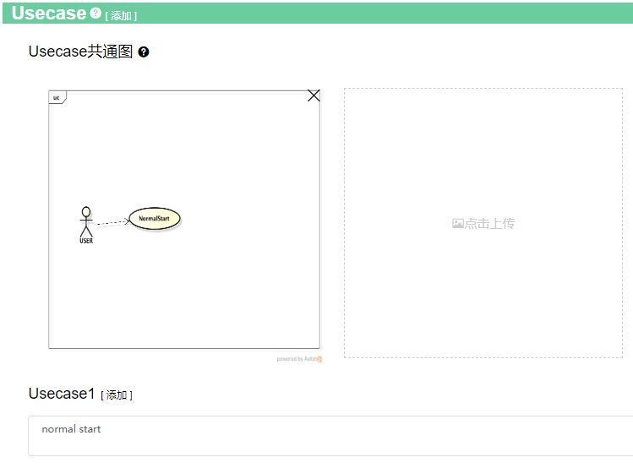

考虑点按照下面结构整理
变更场景
⇒担心点
⇒需要考虑内容
 |  |  |  | 4-1. 点击上记行Title， | 4-2. 确认完考虑点之后、
 |  |  |  | 确认各担心点的 | 在上记表格中可能有问题的格子中，
 |  |  |  | 详细考虑点 | 填序号

Class图
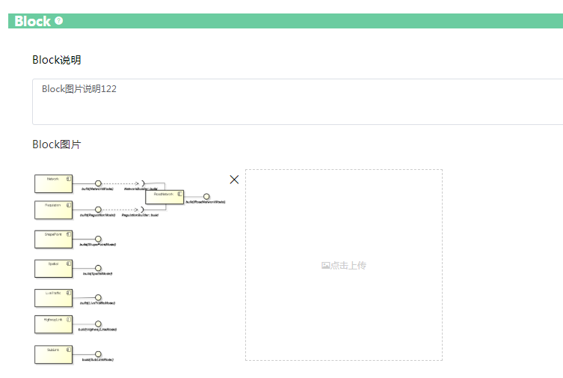
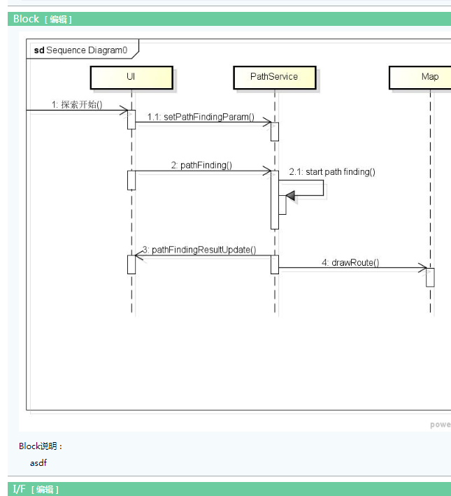
位置 | Class放在Block和IF之间

编辑画面 | 参考Block图

Activity図

位置 | Sequence和Resource之间， 详细画面位置一样。

详细设计
详细设计 | 添加、编辑画面

详细设计

下拉选择框
选择基本设计

选择框：选中的话，基本设计的信息，就会拷贝到详细详细，否则的话，创建一个空白的详细设计书。

拷贝基本设计

根据基本设计生成详细设计标题：基本设计 改为 详细设计, BasicDesign 改为 DetailDesign。也可以用户编写

UseCase列表
UseCase

用户输入时，通过弹出框来选择式样书
UseCase Name | SubUseCase | 说明（变更点/对应内容等） | 关联式样书
VoiceRecog Common操作 | sub uc1 名称 | 主要对应VR的通常操作 | func_4_03_VoiceRecog.xlsm 4.3.2.1.音声認識状態 Id1 func_4_03_VoiceRecog.xlsm 4.3.2.1.音声認識状態 Id2 func_4_03_VoiceRecog.xlsm 4.3.2.1.音声認識状態 Id3
 | sub uc2 名称 |  | func_4_03_VoiceRecog.xlsm 4.3.2.1.音声認識状態 Id1 func_4_03_VoiceRecog.xlsm 4.3.2.1.音声認識状態 Id2 func_4_03_VoiceRecog.xlsm 4.3.2.1.音声認識状態 Id3

 | 式样书，下拉框 | 章节号(自己输入） | 技能ID(自己输入）

架构
式样书
Bug
知识库(待定)
设计书(待定)

前端
Server
搜索Server

热更新
权限
容量
注：我们先用whoosh实现，以后再。搜索和Server独立。

